Sheet3
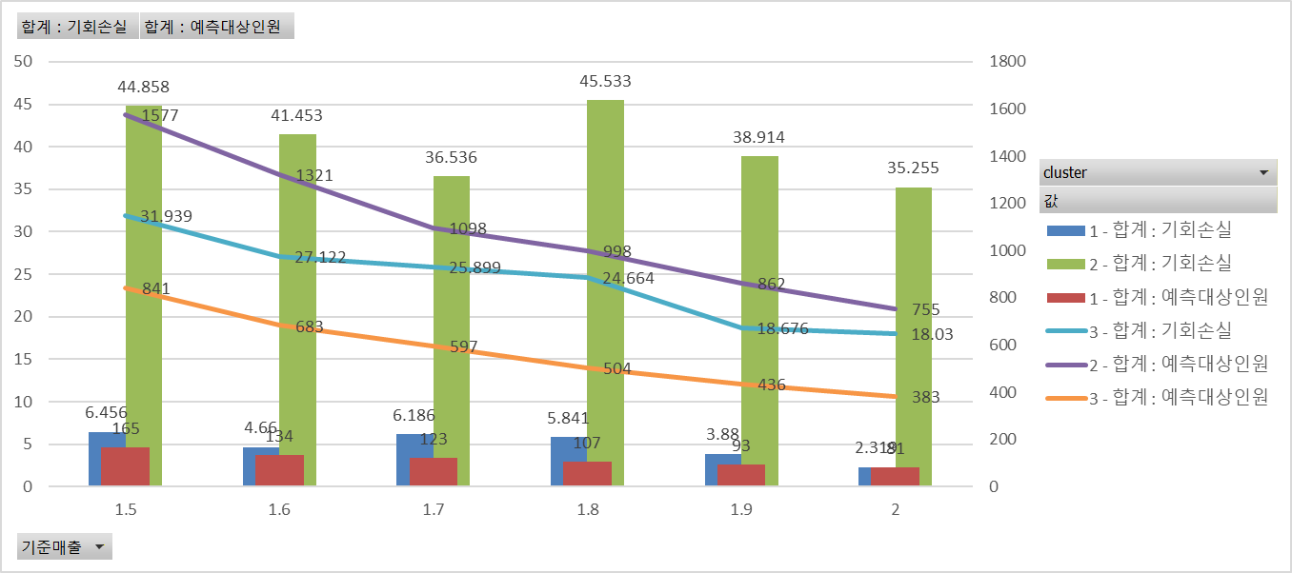
합계 : 예측대상인원 | 열 레이블
행 레이블 | 1 | 2 | 3 | 총합계
1.5 | 165 | 1577 | 841 | 2583
1.6 | 134 | 1321 | 683 | 2138
1.7 | 123 | 1098 | 597 | 1818
1.8 | 107 | 998 | 504 | 1609
1.9 | 93 | 862 | 436 | 1391
2 | 81 | 755 | 383 | 1219
총합계 | 703 | 6611 | 3444 | 10758

합계 : 기회손실 | 열 레이블
행 레이블 | 1 | 2 | 3 | 총합계
1.5 | 6.456 | 44.858 | 31.939 | 83.253
1.6 | 4.66 | 41.453 | 27.122 | 73.235
1.7 | 6.186 | 36.536 | 25.899 | 68.621
1.8 | 5.841 | 45.533 | 24.664 | 76.038
1.9 | 3.88 | 38.914 | 18.676 | 61.47
2 | 2.319 | 35.255 | 18.03 | 55.604
총합계 | 29.342 | 242.549 | 146.33 | 418.221

